상품제안서
부동산화일(블루) | 상품코드: S04437

 |  |  |  |  |  |  | 02-713-8555 | www.synergygift.co.kr
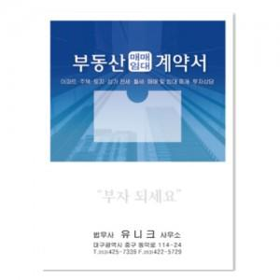

【상세/제작정보】 | - 동판사이즈 : 10x3cm이하 1개 기본 - 먹박 또는 청박인쇄가능 (택1) - 원료값 상승에 따라 가격이 변동될수 있습니다. - 대량주문시 납기는 별도로 상당하세요.

【인쇄/포장옵션】 | 금박 / 포장불가능

【공급단가】 | 수량 | 300~ | 1,000~ | 2,000~ | 3,000~ | 5,000~
*VAT별도 | 단가 | 810원 | 780원 | 750원 | 720원 | 700원

【상품 URL】 | https://www.synergygift.co.kr:443/src/goods_detail.php?gdno=9407

